UTM
FORMATO VISITA REMOTA |  |  | CÓDIGO: MM-IT-FO-023
 |  |  | FECHA: 28/12/2016
 |  |  | VERSIÓN: 03
 |  |  | PÁGINA: 2 DE 3
ESPECIFICACIONES TÉCNICAS - PROTOCOLO DE PRUEBAS
ITEM | COMPONENTE | METODOLOGÍA | REGISTRO GRÁFICO SUPERVISADO | Cumple Si/No/Parcial | OBSERVACIONES
1 | Software | Licencias | 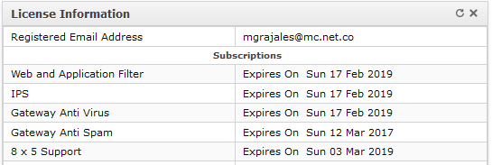
2 | Software | Versión Firmware | 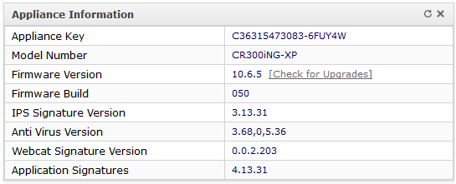
3 | Sistema IPS | Sistema de protección de intrusiones IPS | 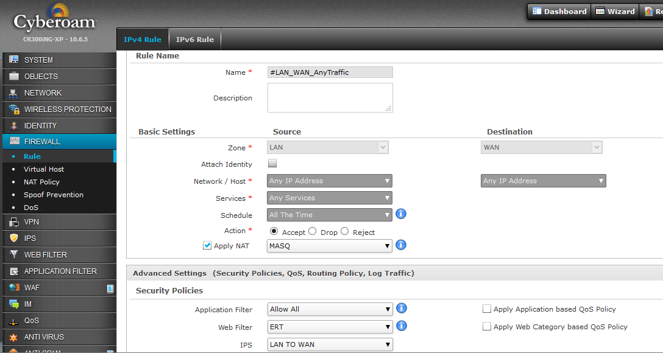 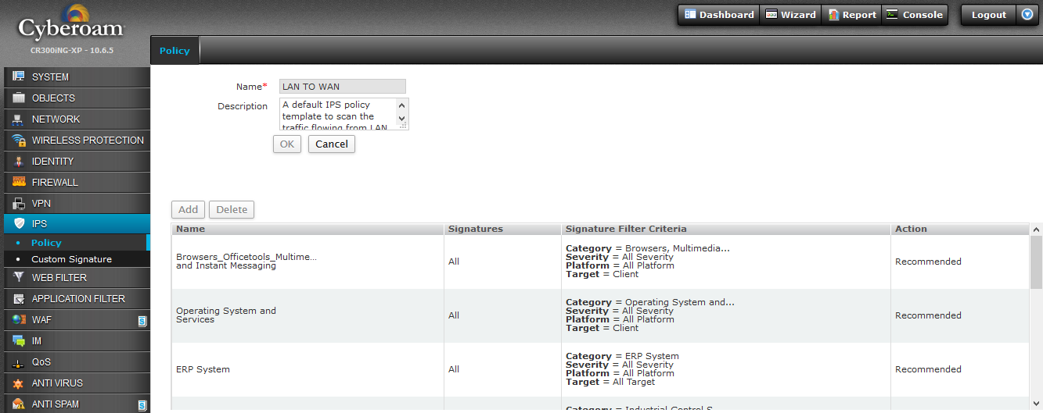
4 | Usuarios Concurrentes | Registro histórico de la cantidad de usuarios concurrentes en la zona WIFI que cuentan con navegacion. | 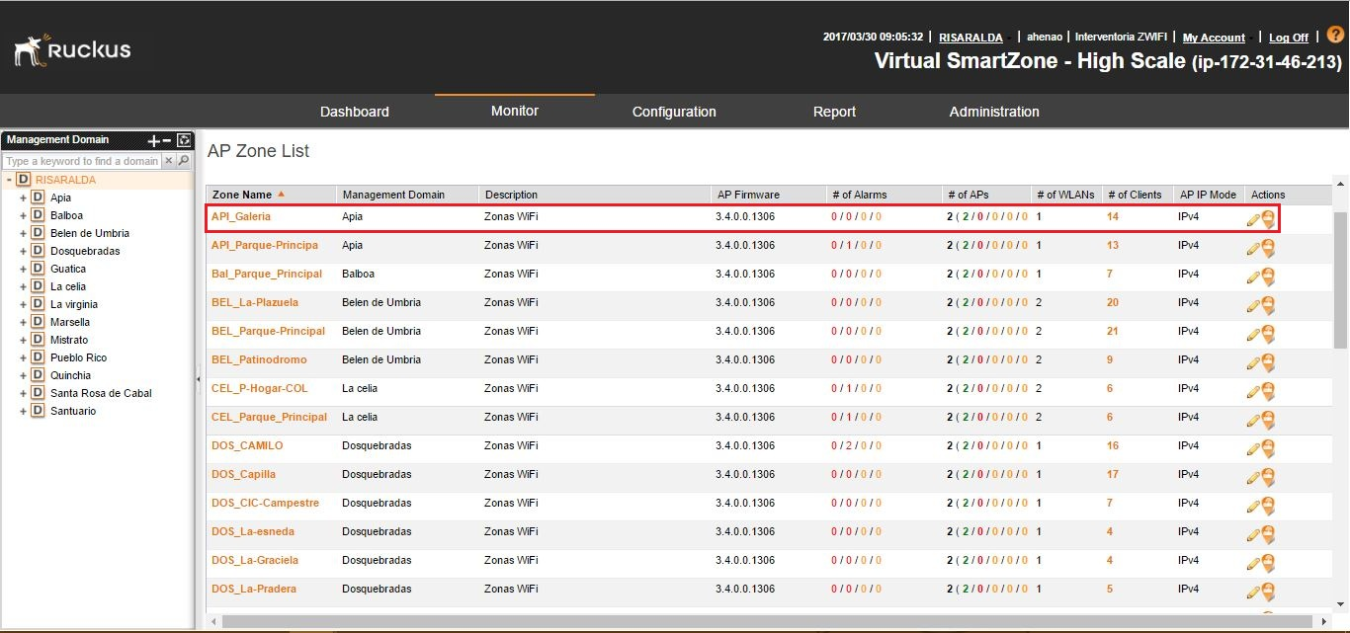
5 | Uso del Canal | Registro histórico de la cantidad del consumo de Ancho de Banda en la Zona Wi-Fi. | 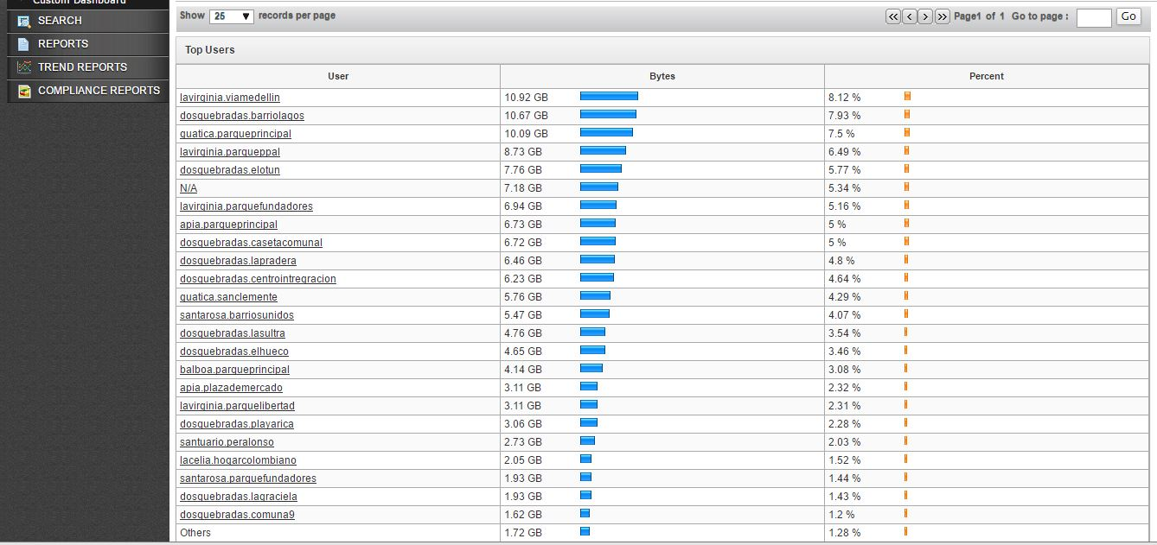
6 | Filtro Web | Verificación de pruebas de restricción de contenido, validar las páginas que se deben consultar - UTM | 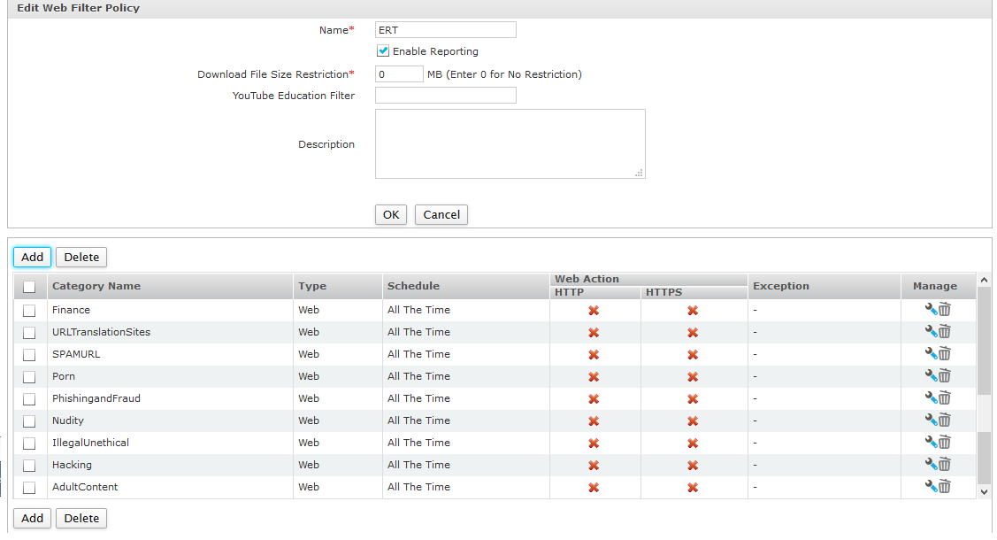
7 | Restricción ancho de banda del canal | Asignación de ancho de banda (Min 2 Mb / Usuario)
8 | Restricción de Tiempo | Asignación de tiempo (60 Min) para navegación
9 | Restricción Usuarios | Cantidad máxima (120) usuarios por Zona WiFi

CONTROLADORA
FORMATO VISITA REMOTA |  |  | CÓDIGO: MM-IT-FO-023
 |  |  | FECHA: 28/12/2016
 |  |  | VERSIÓN: 03
 |  |  | PÁGINA: 3 DE 3
ESPECIFICACIONES TÉCNICAS - PROTOCOLO DE PRUEBAS
ITEM | COMPONENTE | METODOLOGÍA | REGISTRO GRÁFICO SUPERVISADO | CUMPLE (Si/No/Parcial) | OBSERVACIONES
1 | Nivel de potencia banda 2,4GHz y 5 GHz | Revisar nivel de potencia en banda 2,4 GHz (WiFi) y 5GHz (Mesh) | 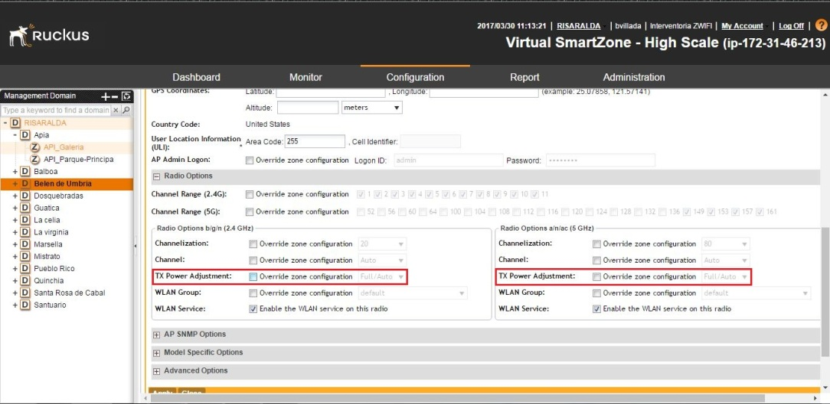
2 | SSID Conflictivo | Revisar SSID con nombres iguales al SSID de la zona | Se hace en sitio
3 | Múltiples SSID | Validar que al menos 8 SSID se puedan configurar
4 | Pruebas de Conectividad | Ping (ICMP) Hacia Internet | 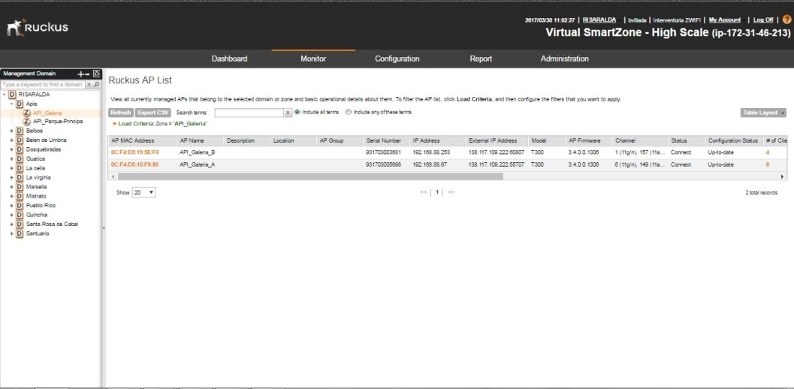
5 | Seguridad Informática | Protección con filtro entre clientes conectados a la misma red | 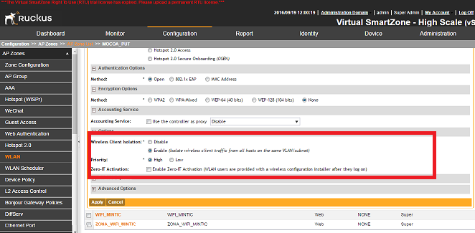
6 | Seguridad Informática | Log de eventos registrados en la zona WiFi | 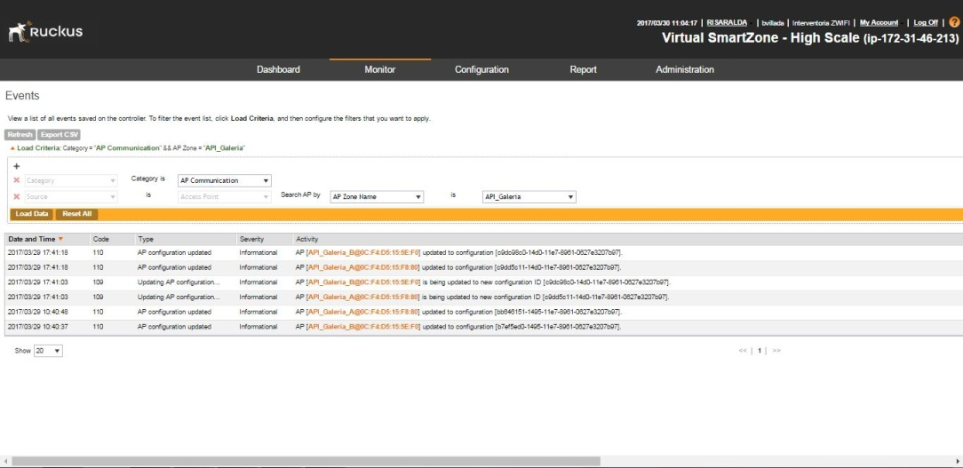
7 | Pruebas de Conectividad | Pruebas en el puerto Ethernet del AP | 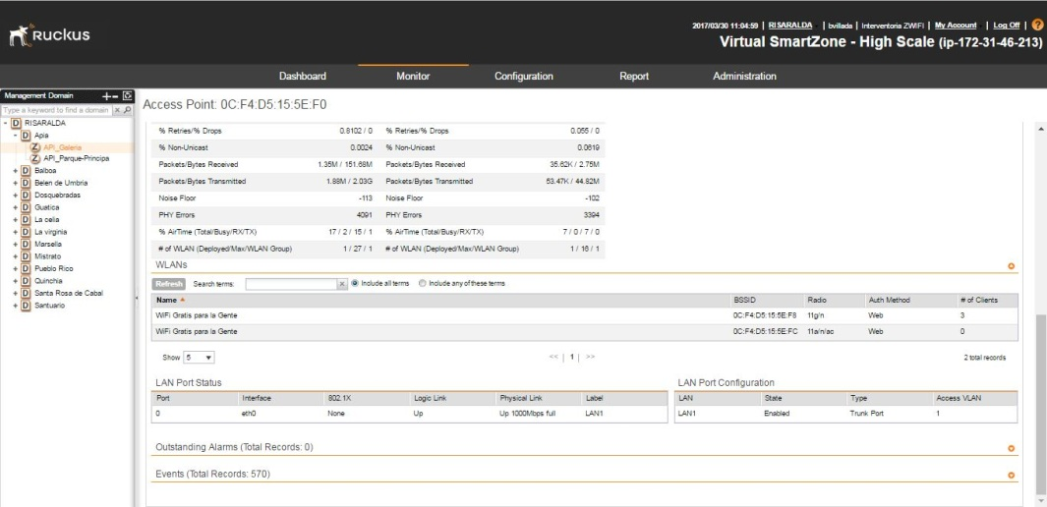 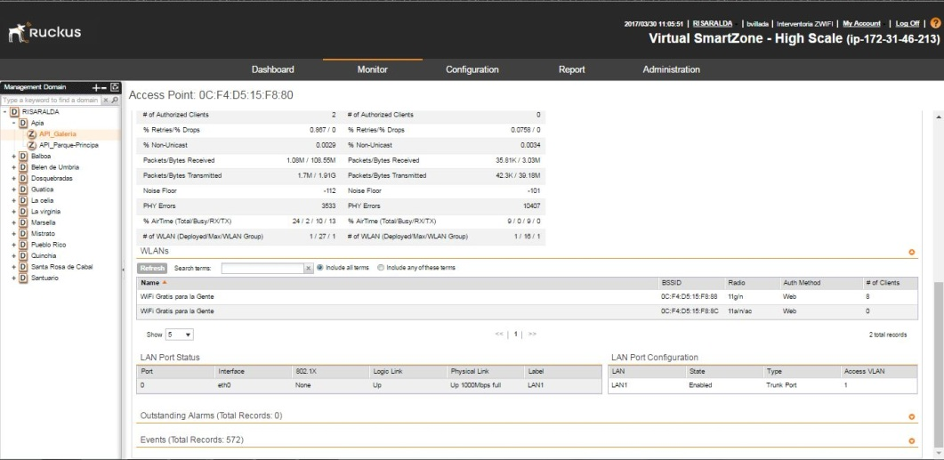
8 | Firmware | Versión Firmware | 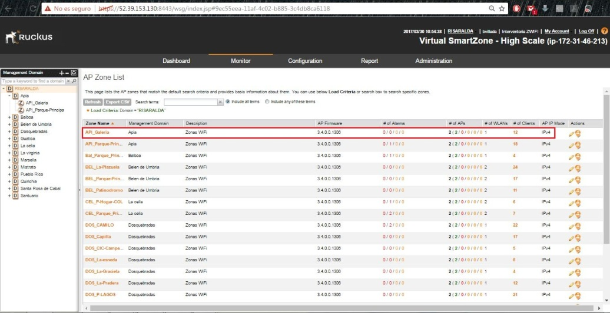
9 | Funcionalidad de equipos | Verificar registro en controladora de cada uno de los AP de la Zona WiFi | 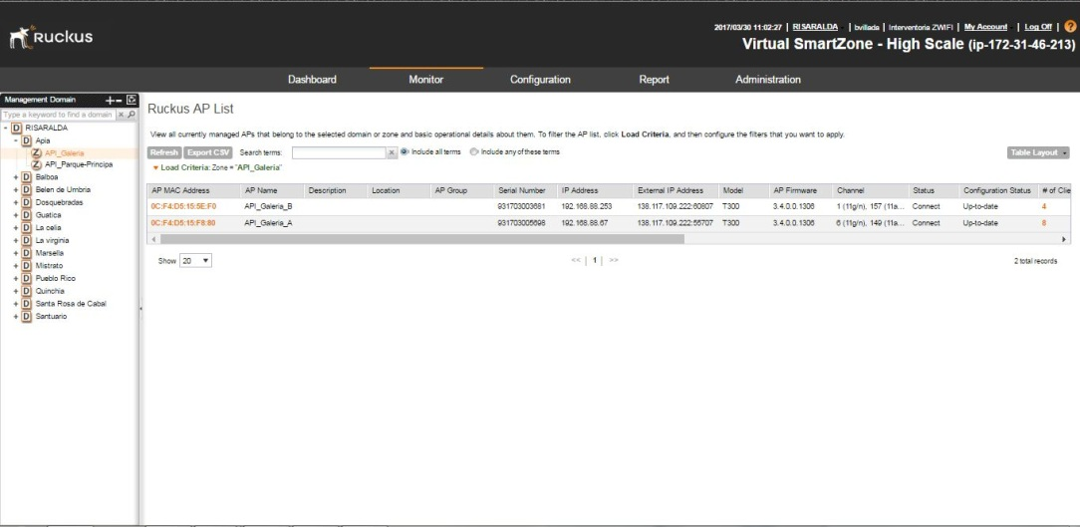
10 | Ancho Banda | Consumo de ancho ancho de banda por Zona WiFi | 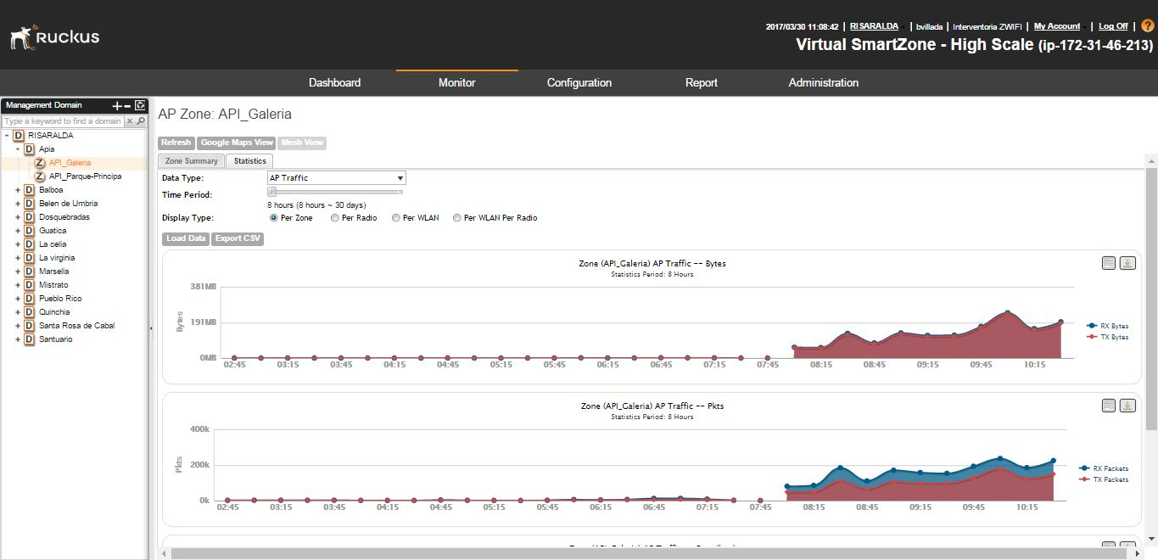
11 | Usuarios Concurrentes | Cantidad de usuarios conectados a la zona WiFi | 